关系图
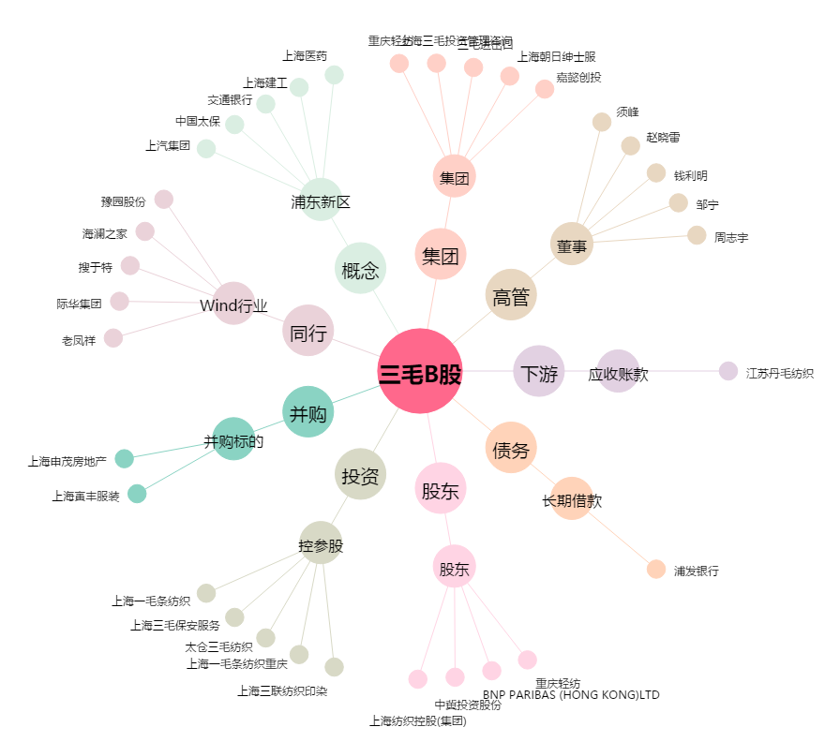
三毛B股[900922.SH] - 关系概览图

